关系图
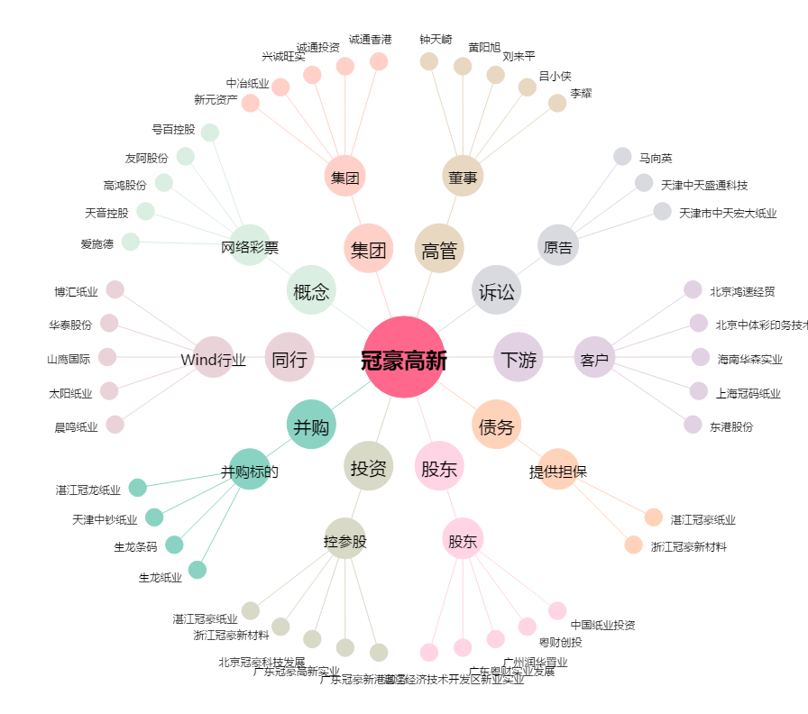
冠豪高新[600433.SH] - 关系概览图

